Лист2
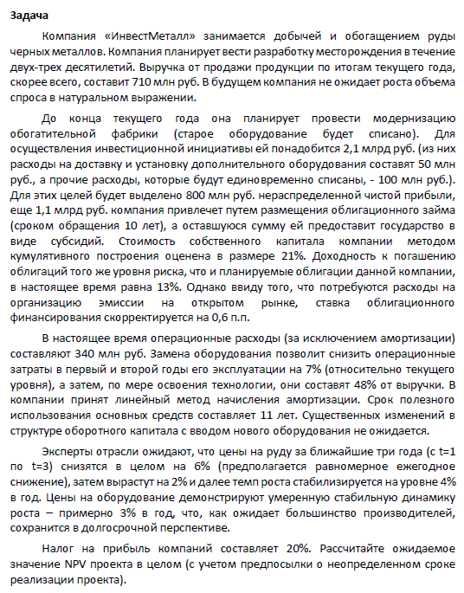
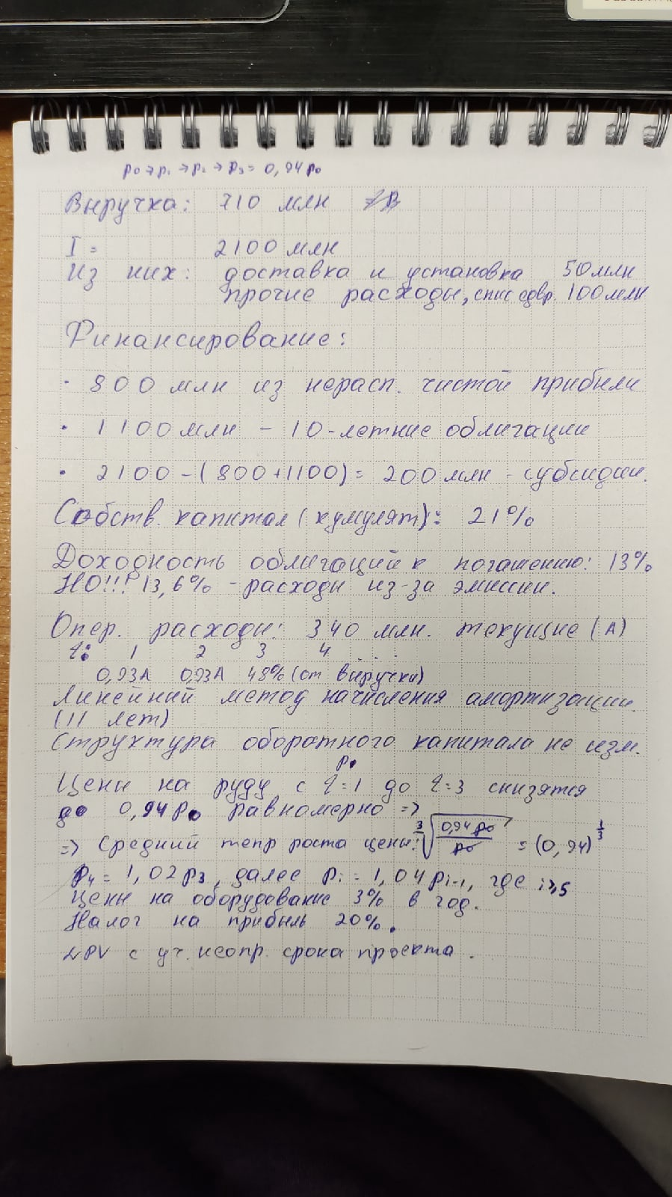
t | 0 | 1 | 2 | 3 | 4 | 5
инвестиции | -2,000,000,000 ₽
nwc | -100,000,000 ₽
wacc | доля | %
собст капитал | 0.42105263158 | 0.21
заемный капитал | 0.57894736842 | 0.136
wacc | 0.15141052632

выручка |  | 695,506,137 ₽ | 681,308,151 ₽ | 667,400,000 ₽ | 653,775,769 ₽ | 640,429,661 ₽
опер расходы |  | -316,200,000 ₽ | -316,200,000 ₽ | -320,352,000 ₽ | -313,812,369 ₽ | -307,406,238 ₽
амортизация |  | -181,818,182 ₽ | -181,818,182 ₽ | -181,818,182 ₽ | -181,818,182 ₽ | -181,818,182 ₽
nwc |  | 0 ₽ | 0 | 0 | 0 | 0
g | 0.04
ebit |  | 197,487,955 ₽ | 183,289,969 ₽ | 165,229,818 ₽ | 158,145,218 ₽ | 151,205,242 ₽
ebiat |  | 157,990,364 ₽ | 146,631,975 ₽ | 132,183,855 ₽ | 126,516,174 ₽ | 120,964,194 ₽
ocf |  | 339,808,546 ₽ | 328,450,157 ₽ | 314,002,036 ₽ | 308,334,356 ₽ | 302,782,376 ₽
CF | -2,100,000,000 ₽ | 339,808,546 ₽ | 328,450,157 ₽ | 314,002,036 ₽ | 308,334,356 ₽ | 302,782,376 ₽
 | 1 | 0.86849996343 | 0.75429218648 | 0.65510273638 | 0.56895670259 | 0.49413887539
DCF | -2,100,000,000 ₽ | 295,123,710 ₽ | 247,747,387 ₽ | 205,703,593 ₽ | 175,428,899 ₽ | 149,616,543 ₽
CF для TV | 122,020,943 ₽
TV | 1,095,237,114 ₽
DTV | 541,199,236 ₽
NPV | -485,180,633 ₽

Лист1
Слияние и поглощение компаний может быть направлено на повышение результатов деятельности за счёт наличия у двух или нескольких компаний взаимодополняющих ресурсов. Вместе эти компании стоят дороже, чем по отдельности, и после слияния каждая из них получает недостающие ресурсы.

